운영
2014년 서울시 헌책방 현황(3월기준)
총연번 | 자치구 | 연번 | 점포명 | 사업주 | 소재지 | 전화번호 | 홈페이지 | 영업시간 | 휴일 | 비고 | 이미지 | 지도
 | 강남구 | 1 | 황룡서점 | 이경훈 | 강남구 일원로3길 56 다솔 (강남구 일원동 656) | 2226-9414 | 인터파크 연계 | 9:00 ~ 18:00 | 매주 토,일요일 | - | 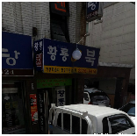 | 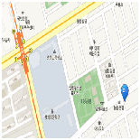
1 |  | 2 | 알라딘중고서점 | 조유식 | 강남구 강남대로 438 (강남구 역삼동 CGV 강남점 지하 1층) | 1544-2114 | http://www.aladin.co.kr | 09:00 ~ 18:00 | 연중무휴 (설,추석연휴 휴무) | 알라딘 홈피 접속 후 #중고서점으로 접속 | 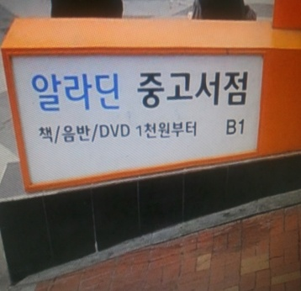 | 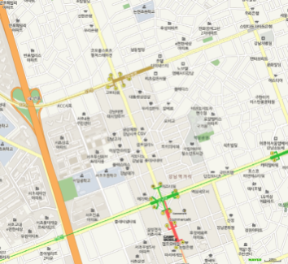
 |  | 3 | 서적백화점 (북마트) | 박옥순 | 강남구 선릉로 42 (개포동) 석일빌딩 (강남구 개포동 168-8 석일빌딩 지하) | 577-9876 | - | 10:00 ~ 20:30 | 매주 일요일 | - | 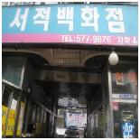 | 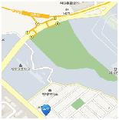
3 | 강동구 | 1 | 강동 헌책방 | 기이도 | 강동구 구천면로 257 (강동구 천호2동 280-15호) | 471-0272/ 485-8660 | - | 11:00 ~ 19:00 | 매주 일요일 | - | 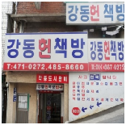 | 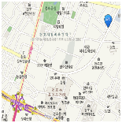
 |  | 2 | 현대헌책방 | 유금준 | 강동구 진황도로 27-1 (강동구 천호동 558-9) | 488-6387/ 010-7228-1016 |  | 10:00 ~ 21:00 |  |  | 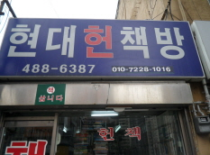 | 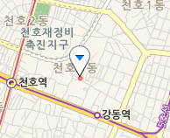
 |  | 3 | 위례헌책방 | 김남진 | 강동구 구천면로62길 5 (강동구 천호동 18-171) | 011-778-9023 |  | 13:00 ~ 20:00 |  |  | 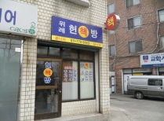 | 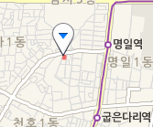
 |  | 4 | 보성서점 | 김성영 | 강동구 양재대로89길 31 (강동구 성내동 430) | 483-1477 |  | 10:00 ~ 21:30 |  |  | 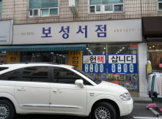 | 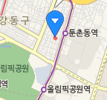
4 | 강서구 | 1 | 고려서점 | 김영옥 | 강서구 강서로47길 26 (강서구 내발산동 680-7) | 2663-3181 | - | 10:00 ~ 22:00 | 연중무휴 | - | 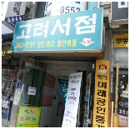 | 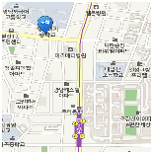
5 |  | 2 | 책의향기 | 장기성 | 강서구 화곡로51길 18 (강서구 화곡6동 989-6 지하서점) | 2608-3982 | www.bookperfume.co.kr | 09:00 ~ 20:00 | 매주 일요일 | - | 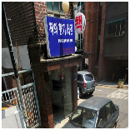 | 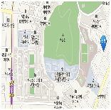
6 |  | 3 | 열린책방 | 이상호 | 강서구 등촌로35길 160 (강서구 등촌2동 567-6 잠원빌딩 지하1층 (씽크붙박이장 건물 지하)) | 2653-7122 | - | 11:00 ~ 21:00 | 매주 일요일 | - | 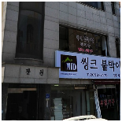 | 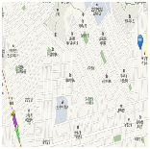
7 | 강북구 | 1 | 대흥서점 | 채홍 | 강북구 도봉로 49길 19 (강북구 미아동 305-3) | 981-3214 | - | 10:00 ~ 20:00 | 연중무휴 | - | 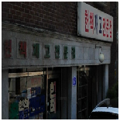 | 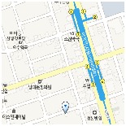
8 |  | 2 | 교양서점 | 문경식 | 강북구 도봉로 118 (강북구 미아동 135-62) | 981-1005 | - | 12:00 ~ 19:00 | 매주 일요일 | - | 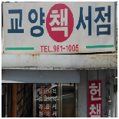 | 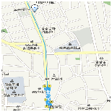
9 |  | 3 | 신일서점 | 배대섭 | 강북구 덕릉로 45 (강북구 수유동 118-1) | 908-9552 | - | 10:00 ~ 18:00 | 매주 일요일 | 헌책, 그림 등 만물상 형식 | 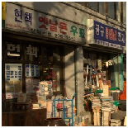 | 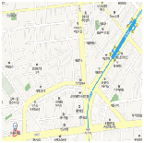
10 | 관악구 | 1 | 현대서점 | 하종길 | 관악구 방천길 5 (관악구 신림동 394-25) | 877-7561 | - | 12:00 ~ 22:00 | 공휴일 | 매입은 안하고 판매만 | 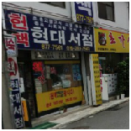 | 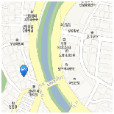
11 |  | 2 | 책상은책상이다 | - | 관악구 신림로 90 (관악구 신림동 131-21) | 886-1958 | - | 9:00 ~ 22:00 | 공휴일 | - | 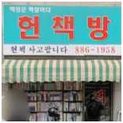 | 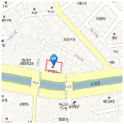
12 |  | 3 | 흙서점 | 김성수 | 관악구 남부순환로 1916 (관악구 봉천동 1660-5) | 884-8454 | - | (평일)11:30 ~ 23:00 (일)15:00 ~ 23:00 | 공휴일 | 매입 10~30%, 판매 50%±α | 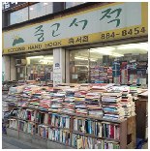 | 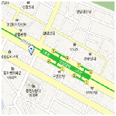
13 |  | 4 | 책창고 | - | 관악구 남현4길 6 (관악구 남현동 1067-6 지하1층) | 582-1617/1632 | www.bookagain.co.kr | (평일)9:30~19:00 (토)9:30~17:00 | 일요일,공휴일 | - | 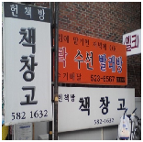 | 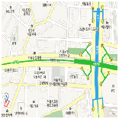
14 |  | 5 | 헌책음반 사고팔고 (대방헌책방) | 최순녀 | 관악구 봉천로6길 43 (관악구 신림동 1440-24) | 889-8032 | www.oldbook8949.co.kr | 11:00~21:00 | 매주 일요일 | - | 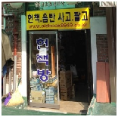 | 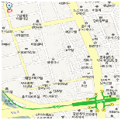
15 |  | 6 | 대교고서 | 김원준 | 관악구 신림로 89 (관악구 신림동 238-10) | 872-7326 | www.dodongbook.co.kr | 12:00 ~ 21:00 | - | - | 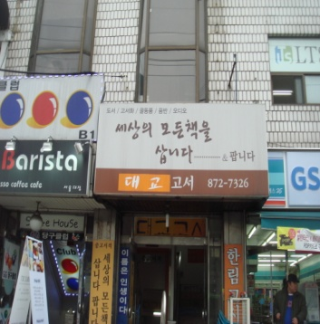 | 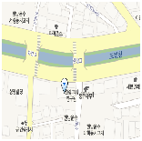
16 |  | 7 | 책터나눔 | 박종남 | 관악구 호암로 26길 52 (관악구 신림동 1519-2) | 875-8085 | www.nanumgosi.co.kr | (평일)9:30~23:00 (토)9:30~22시 (일)12~22시 | 셋째주 일요일 | - | 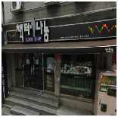 | 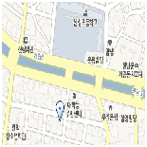
18 |  | 9 | 법문서적 | 송재경 | 관악구 호암로 24길 29 (관악구 신림동 1522-5) | 871-1950~1/ 882-3333 | www.bubmoon.com | (평일)9:00 ~ 21:00 (일)12:00 ~ 21:00 | 연중무휴 | - | 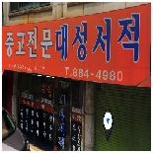 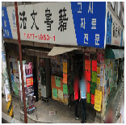 | 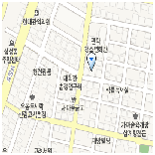 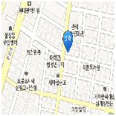
19 |  | 10 | 달마서점 | 임영택 | 관악구 남부순환로 1925 호전빌딩 지1 (관악구 행운동 1686-21 호전빌딩 지1) | 811-1256 | www.dharmabooks.co.kr | 10:00 ~ 22:00 | - | - | 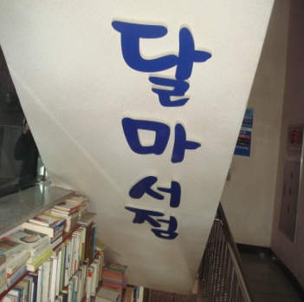 | 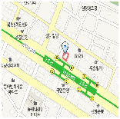
20 |  | 11 | 도토리중고서적 | 강영문 | 관악구 남부순환로 1833 (관악구 행운동 852-4) | 877-0100 | - | 10:00 ~ 22:00 | 명절 | - | 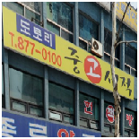 | 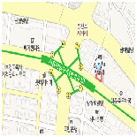
21 |  | 12 | 죽림서적 | 조현숙 | 관악구 신림로17길 62 (관악구 신림9동 257-22) | 886-6249 | www.jugrim.com | 10:00 ~ 23:00 | - | - | 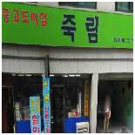 | 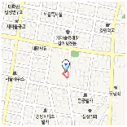
22 |  | 13 | 법고을서점 | 이민숙 | 관악구 호암로 26길 40 (관악구 신림동 1520-1) | 887-6457 | www.bubgoul.co.kr | 10:00 ~ 22:00 | 명절 | - |  | 
23 | 광진구 | 1 | 대성서점 | 최한신 | 광진구 뚝섬로 671 (광진구 자양1동 659-31) | 453-9850 | - | 일정치않음 | 매주 일요일 | 전화번호정지 |  | 
24 |  | 2 | 고려서적 | - | 광진구 자양로32길 84 (광진구 구의동 226-45) | 070-8272-3275 | www.iposkr.com/kbook | 일정치않음 | 연중무휴 | - |  | 
25 |  | 3 | 교원서점 | - | 광진구 자양번영로1길 22 (광진구 자양3동 585-19) | 3437-1086 | - | 09:00 ~ 19:00 | 매주 일요일 | - |  | 
26 |  | 4 | 광진서적 | - | 광진구 광나루로36길 76 (광진구 구의동 250-4) | 455-2999 | www.BOOKIN.co.kr | 09:00 ~ 19:00 | 토,일요일 | - |  | 
27 | 구로구 | 1 | 자고로 | 황진만 | 구로구 신도림로 20 (구로구 신도림동 397-2, 2층) | 070-7722-7009 | http://www.jagoro.co.kr/ | (평일) 10:00~19:00 (토) 10:00~14:00 | 매주 일요일 법정 공휴일 | 온 오프라인 판매 |  | 
28 | 금천구 | 1 | 문화서점 | 유영숙 | 금천구 가산로 54 (금천구 독산1동 151-12) | 010-3937-7555 | - | 12:00 ~ 19:00 | 매주 일요일 | 독산동 디자인 전문 학교 부근 |  | 
29 |  | 2 | 청우서점 | 이현덕 | 금천구 시흥대로 152 (금천구 시흥동 936-5) | 803-3555 | - | (평일)10-21:00 (주말) 10-18:00 | 주로 일요일 (정기휴일아님) | 시흥5동 성당 부근 |  | 
30 | 노원구 | 1 | 책백화점 | 김선옥 | 노원구 한글비석로20길 23-20 (노원구 중계4동 141-36) | 932-8233 | - | 12:00 ~ 22:00 | 공휴일, 일요일 | - |  | 
31 | 도봉구 | 1 | 서라벌서점 | - | 도봉구 노해로 245 (도봉구 쌍문동 85-4) | 992-0048 | - | 11:00 ~ 21:00 | 연중무휴 | - |  | 
32 |  | 2 | 종일서적 | 박종일 | 도봉구 노해로60길 92 (도봉구 쌍문3동 98-77) | 993-9568 | www.jibook.co.kr | 9:00 ~ 21:00 | - | 어린이 아동 전집 전문 |  | 
33 | 동대문구 | 1 | 신고서점 | 김종명 | 동대문구 이문로 141-1 (동대문구 이문1동 257-685) | 960-6423/ 3293-5208 | www.singoro.com | (평일)9:00 ~ 22:00 (주말)10:00 ~ 21:00 | 공휴일 | - |  | 
34 |  | 2 | 책나라 | - | 동대문구 이문로 48 (동대문구 휘경동 183-386) | 960-7484 | www.booknation.co.kr | 11:00 ~ 22:00 | 공휴일 | - |  | 
35 | 동작구 | 1 | 책방진호 | 김형천 | 동작구 장승배기로 164 (동작구 노량진동 50-2) | 815-9363 | - | 12:00 ~ 21:00 | 정하지 않음 | - |  | 
36 |  | 2 | 문화서점 | 강 원 | 동작구 상도로 175 (동작구 상도2동 366-26) | 823-5204 | - | 10:00 ~ 20:00 | 매주 일요일 | - |  | 
 |  | 3 | 보물섬헌책방 | 이상규 | 동작구 노량진로14길 29 (동작구 노량진동 83-7) | 812-6333 | http://cafe.daum.net/bomoolbook | 9시~21시 | 없음 |  |  | 
 |  | 4 | 달팽이중고서점 | 정명재 | 동작구 노량진로6길 34 (동작구 노량진동 274-5) | 070-7553-1989 | http://www.노량진헌책방.com/ | 9시~20시 | 일요일 |  |  | 
37 |  | 5 | 남영서점 | 주옥순 | 동작구 서달로 149 (동작구 흑석동 226-2) | 815-3830 | - | 10:00 ~ 16:00 | 정하지 않음 | - |  | 
38 | 마포구 | 1 | 쉼터책방 (구 굴다리 헌책방) | 양연대 | 마포대로 11길 41 (마포구 공덕동 209-1) | 706-2338 | - | 11:00 ~ 23:00 | 연중무휴 | - |  | 
39 |  | 2 | 숨어있는 책 | 노동환 | 마포구 신촌로 12길 30 지하 (마포구 동교동 186-19 지하) | 333-1041 | - | 12:00 ~ 22:00 | 연중무휴 | - |  | 
40 |  | 3 | 북오프 | 이용섭 | 마포구 신촌로 118 (마포구 노고산동 40-33) | 3273-2902 | - | 10:00 ~ 21:00 | 연중무휴(명절 제외) | - |  | 
41 |  | 4 | 유빈이네 책방 | 홍성남 | 마포구 신촌로 196 (마포구 염리동 8-39) | 010-3169-9313/ 707-2934 | - | 11:00 ~ 21:00 | 넷째주 일요일 | - |  | 
42 | 서대문구 | 1 | 글벗서점 | - | 서대문구 신촌로 17 (서대문구 창천동 503-13) | 333-1382 | - | - | - | - |  | 
43 |  | 2 | 정은서점 | 정재은 | 서대문구 성산로22길 4-2 (서대문구 창천동 92-6) | 323-3085 | www.jbstore.co.kr/ | 11:30 ~ 20:00 | 연중무휴 (명절 제외) | - |  | 
44 |  | 3 | 공씨책방 | 장화민 | 서대문구 신촌로 51 (서대문구 창천동 112-12) | 336-3058 |  | 10:30 ~ 21:30 | 연중무휴 | 1972년 경희대에서 시작 |  | 
45 |  | 4 | 대양서점 | 정종성 | 서대문구 통일로 471 (서대문구 홍제1동 330-48) | 394-2511 | http://cafe.naver.com/daeyangbook/ | 11:00 ~ 20:00 | 연중무휴 | 父子헌책방(父) |  | 
46 |  | 5 | 기억속의 서가 | 정태영 | 서대문구 연희로41가길 41 (서대문구 홍은동 197-3) | 394-4853 | http://cafe.naver.com/daeyangbook/ | 11:00 ~ 20:00 | 매주 일요일 | 父子헌책방(子) |  | 
47 |  | 6 | 독립문 골목책방 | - | 서대문구 통일로 203-1 (서대문구 영천동 278) | 010-3713-5066 |  |  |  |  |  | 
48 | 성동구 | 1 | 북세상 | - | 성동구 무학로8길 14 (성동구 홍익동 298 우람빌딩 1층) | 1644-5589 | http://www.bookss.co.kr/ |  |  | - |  | 
49 | 성북구 | 1 | 문화서점 | 강성두 | 성북구 정릉로 330-1 (성북구 정릉동 16-158) | 917-6874 | www.bookst.co.kr | 10:30 ~ 20:00 | 매주 일요일 | - |  | 
51 |  | 2 | 형제서점 | 이장식 | 성북구 한천로 650 (성북구 장위 3동 270-79) | 010-3227-6293 | - | 9:00 ~ 20:00 | 매주 일요일 | - |   |  
52 |  | 3 | 에덴아동도서전시장 | 양홍암 | 성북구 돌곶이로22길 11 (성북구 석관동 246-2) | 965-4588/ 070-7795-5029 | http://cafe.naver.com/poetofthefall | 09:30 ~ 22:30 | 연중무휴 | 유아~고등학생 대상 중고 및 새책 판매, 헌책 매입 |  | 
53 | 송파구 | 1 | 신영서점 | 김동인 | 송파구 성내천로 64 (송파구 오금동 61-8) | 404-3375 |  | 10:00 ~ 22:00 | 연중무휴 | - |  | 
54 |  | 2 | 종이향기 헌책방 | 강경숙 | 송파구 송이로31길 36-24 (송파구 문정동 139-9 포도나무교회건물 2층-간판없음) | 400-8447 | http://blog.daum.net/aam00maa | 인터넷 오픈마켓 서점 | - | - |  | 
55 |  | 3 | 송파서적 | 김경배 | 송파구 송파대로32길 8 (송파구 가락동 96-1 우성상가 1층 30호) | 402-4770 | http://www.songpabooks.co.kr/ | 09:30 ~ 19:30 | 매주 일요일 | - |  | 
56 |  | 4 | 양지서림 | 한익수 | 송파구 거마로20길 18 (송파구 마천동 125-23 1층) | 404-7924 | http://blog.naver.com/hiksoo22 | 10:00 ~ 21:30 | 연중무휴 | - |  | 
57 | 용산구 | 1 | 뿌리서점 | 김재욱 | 용산구 한강대로21길 25 (용산구 한강로동 40-427) | 797-4459 | - | 12:00 ~ 01:00 | 연중무휴 | - |  | 
58 |  | 2 | 북마트 | 윤병수 | 용산구 한강대로 359-2 (용산구 동자동 43-27) | 701-8327 | www.bybook.co.kr | 24시간 | 연중무휴 | 인터넷서점 |  | 
59 |  | 3 | 북스토어 | 최기웅 | 용산구 녹사평대로 208 (용산구 이태원2동 533) | 793-8249 | - | 10:00 ~ 21:00 | 연중무휴 | 외국서적판매(헌책,새책병행) |  | 
60 |  | 4 | 고래서점 | 남순복 | 용산구 보광로 5 (용산구 보광동 119-1) | 793-0039 | www.gorebook.co.kr | 12:00 ~ 19:00 | 연중무휴 | - |  | 
61 |  | 5 | 아름다운 가게 이태원책방 | (재)아름다운가게 심지호 | 용산구 이태원로 217 (용산구 한남동 737-28 안성타워 306호) | 794-7004 | www.beautifulstore.org/ | 11:00 ~ 19:00 | 없음(국경일, 명절) | 외국판아동도서가 많아 주부들에게 인기있음 |  | 
62 | 은평구 | 1 | 문화당서점 | 박상우 | 은평구 연서로29길 7 (은평구 갈현2동 456-6) | 384-3038 | - | 10:00 ~ 22:00 | 연중무휴 | 1975.11.19. 개점 |  | 
63 |  | 2 | 작은우리 | 이홍복 | 은평구 연서로 337 (은평구 불광2동 89-3) | 383-6263 | - | 11:00 ~ 22:00 | 연중무휴 | 2001. 4.16. 개점 |  | 
64 |  | 3 | 이상한 나라의 헌책방 | 윤성근 | 은평구 진흥로 52-2 (응암1동 89-2 지하1층-간판없음) | 070-7698-8903 | www.2sangbook.com | 15:00 ~ 23:00 | 매주 화요일, 법정공휴일 | 2006. 6.30. 개점 |  | 
65 |  | 4 | 모아북 | 천우용 | 은평구 증산로 335 (은평구 증산동 163-6 한국빌딩 2층) | 303-8789 | www.moabook.co.kr | 10:30 ~ 20:00 | 매주 일요일 | 2003. 2. 개점 |  | 
67 |  | 1 | 하나서점 | 손재원 | 중구 장충단로13길 20 (중구 을지로(청계천) 6가 17번지 평화시장 1층 2호) | 2279-3451 | - | (하절기) 10:30~20:00 (동절기) 10:00~19:00 | 격주 일요일 | - |  | 
68 |  | 2 | 정은서점 | 김익제 | 중구 장충단로13길 20 (중구 을지로(청계천) 6가 17번지 평화시장 1층 3호) | 2285-1784 | - | (하절기) 10:30~20:00 (동절기) 10:00~19:00 | 격주 일요일 | - |  | 
69 |  | 3 | 유림사 | 배동근 | 중구 장충단로13길 20 (중구 을지로(청계천) 6가 17번지 평화시장 1층 4호) | 2272-2124 | - | (하절기) 10:30~20:00 (동절기) 10:00~19:00 | 격주 일요일 | - | 
70 |  | 4 | 글방서점 | 안용기 | 중구 장충단로13길 20 (중구 을지로(청계천) 6가 17번지 평화시장 1층 7호) | 2273-0111 | - | (하절기) 10:30~20:00 (동절기) 10:00~19:00 | 격주 일요일 | - | 
71 |  | 5 | 평화서점 | 박진철 | 중구 장충단로13길 20 (중구 을지로(청계천) 6가 17번지 평화시장 1층 8호) | 2274-3450 | - | (하절기) 10:30~20:00 (동절기) 10:00~19:00 | 격주 일요일 | - | 
72 |  | 6 | 대광서점 | 김광섭 | 중구 장충단로13길 20 (중구 을지로(청계천) 6가 17번지 평화시장 1층 9호) | 2272-4741 | - | (하절기) 10:30~20:00 (동절기) 10:00~19:00 | 격주 일요일 | - | 
73 |  | 7 | 밍키서점 | 채춘희 | 중구 장충단로13길 20 (중구 을지로(청계천) 6가 17번지 평화시장 1층 10호) | 2273-9905 | - | (하절기) 10:30~20:00 (동절기) 10:00~19:00 | 격주 일요일 | - | 
74 |  | 8 | 동아서점 | 곽종구 | 중구 장충단로13길 20 (중구 을지로(청계천) 6가 17번지 평화시장 1층 11호) | 2272-4013 | - | (하절기) 10:30~20:00 (동절기) 10:00~19:00 | 격주 일요일 | - | 
75 |  | 9 | 대원서점 | 손대원 | 중구 장충단로13길 20 (중구 을지로(청계천) 6가 17번지 평화시장 1층 12호) | 2273-0109 | - | (하절기) 10:30~20:00 (동절기) 10:00~19:00 | 격주 일요일 | - | 
76 |  | 10 | 상현서점 | 이상화 | 중구 장충단로13길 20 (중구 을지로(청계천) 6가 17번지 평화시장 1층 13호) | 2275-5886 | - | (하절기) 10:30~20:00 (동절기) 10:00~19:00 | 격주 일요일 | - | 
77 |  | 11 | 민중서점 | 정 결 | 중구 장충단로13길 20 (중구 을지로(청계천) 6가 17번지 평화시장 1층 14호) | 2265-3314 | - | (하절기) 10:30~20:00 (동절기) 10:00~19:00 | 격주 일요일 | - | 
78 |  | 12 | 금성서점 | 김용호 | 중구 장충단로13길 20 (중구 을지로(청계천) 6가 17번지 평화시장 1층 15호) | 2277-2658 | - | (하절기) 10:30~20:00 (동절기) 10:00~19:00 | 격주 일요일 | - | 
79 |  | 13 | 책사랑서점 | 양동석 | 중구 장충단로13길 20 (중구 을지로(청계천) 6가 17번지 평화시장 1층 21호) | 2275-8809 | - | (하절기) 10:30~20:00 (동절기) 10:00~19:00 | 격주 일요일 | - | 
80 |  | 14 | 성문서점 | 현만수(청계천 조합장) | 중구 장충단로13길 20 (중구 을지로(청계천) 6가 17번지 평화시장 1층 26호) | 2279-3902 | - | (하절기) 10:30~20:00 (동절기) 10:00~19:00 | 격주 일요일 | - |  | 
81 |  | 15 | 창문서점 | 박상욱 | 중구 장충단로13길 20 (중구 을지로(청계천) 6가 17번지 평화시장 1층 27호) | 2265-3227 | - | (하절기) 10:30~20:00 (동절기) 10:00~19:00 | 격주 일요일 | - | 
84 |  | 16 | 덕인서점 | 백석민 | 중구 장충단로13길 20 (중구 을지로(청계천) 6가 17번지 평화시장 1층 32호) | 2273-8420 | - | (하절기) 10:30~20:00 (동절기) 10:00~19:00 | 격주 일요일 | - | 
85 |  | 17 | 성원서점 | 서병원 | 중구 장충단로13길 20 (중구 을지로(청계천) 6가 17번지 평화시장 1층 53호) | 2279-4971 | - | (하절기) 10:30~20:00 (동절기) 10:00~19:00 | 격주 일요일 | - | 
86 |  | 18 | 국도서점 | 김종국 | 중구 장충단로13길 20 (중구 을지로(청계천) 6가 17번지 평화시장 1층 35호) | 2272-5725 | - | (하절기) 10:30~20:00 (동절기) 10:00~19:00 | 격주 일요일 | - | 
87 |  | 19 | 합동서점 | 이인성 | 중구 장충단로13길 20 (중구 을지로(청계천) 6가 17번지 평화시장 1층 36호) | 2272-0136 | - | (하절기) 10:30~20:00 (동절기) 10:00~19:00 | 격주 일요일 | - | 
88 |  | 20 | 문성서점 | 양봉철 | 중구 장충단로13길 20 (중구 을지로(청계천) 6가 17번지 평화시장 1층 82호) | 2266-3772 | - | (하절기) 10:30~20:00 (동절기) 10:00~19:00 | 격주 일요일 | -
89 |  | 21 | 홍문관서점 | 임원영 | 중구 장충단로13길 20 (중구 을지로(청계천) 6가 17번지 평화시장 1층 86호) | 2265-3356 | - | (하절기) 10:30~20:00 (동절기) 10:00~19:00 | 격주 일요일 | - | 
90 |  | 22 | 서문서점 | 정병호 | 중구 장충단로13길 20 (중구 을지로(청계천) 6가 17번지 평화시장 1층 87호) | 2274-6482 | - | (하절기) 10:30~20:00 (동절기) 10:00~19:00 | 격주 일요일 | - | 
92 |  | 23 | 동화마을서점 | 이기운 | 중구 장충단로13길 20 (중구 을지로(청계천) 6가 17번지 평화시장 1층 91호) | 2278-0408 | - | (하절기) 10:30~20:00 (동절기) 10:00~19:00 | 격주 일요일 | - | 
93 |  | 24 | 함양서점 | 박철호 | 중구 장충단로13길 20 (중구 을지로(청계천) 6가 17번지 평화시장 1층 118호) | 2272-5267/ 372-5781 | - | (하절기) 10:30~20:00 (동절기) 10:00~19:00 | 격주 일요일 | - | 
94 |  | 25 | 영창서점 | 민병성 | 중구 장충단로13길 20 (중구 을지로(청계천) 6가 17번지 평화시장 1층 127호) | 2272-7023 | - | (하절기) 10:30~20:00 (동절기) 10:00~19:00 | 격주 일요일 | - | 
95 |  | 26 | 동신서점 | 유병오 | 중구 장충단로13길 20 (중구 을지로(청계천) 6가 17번지 평화시장 1층 139호) | 2273-3411 | - | (하절기) 10:30~20:00 (동절기) 10:00~19:00 | 격주 일요일 | - | 
96 | 종로구 | 1 | 대오서점 | 권오남 | 중구 장충단로13길 20 (종로구 자하문로 7길56 (종로구 누하동 33)) | 735-1349 | - | 영업시간 일정치 않음 | 휴일 일정치 않음 | - |  | 
97 |  | 2 | 통문관 | 이종운 | 종로구 인사동길 55-1 (종로구 관훈동 147 (조선시대 고서적)) | 734-4092 | www.tongmunkwan.co.kr | (평일) 10:30 ~ 17:00 (토) 11:00 ~ 15:00 | 휴일:일요일,명절당일 (그 외 국경일은 토요일과 시간 같음) |  |  | 
98 |  | 3 | 책읽는마을 | 이연숙 | 종로구 종로58길 41 (종로구 숭인동 234-15) | 2234-6563 | - | 09:30~18:30 | 연중무휴 (명절 당일 제외) | 동묘역 숭신초등학교 근처 |  | 
99 |  | 4 | 청계천서점 | - | 종로구 종로58길 41 (종로구 숭인동 234-15) | 2234-5976 | - | 10:00 ~ 20:00 | 명절 및 공휴일 |  | 
100 |  | 4 | 정연재 | 오경환 | 종로구 삼일대로 433 (종로구 경운동 47-17 건국2호빌딩 301 (조선시대 고서적)) | 733-5023 | - | 10:00 ~ 18:00 | 매주 일요일 | 인사동 (조선시대 전문서적) |  | 
 |  | 5 | 알라딘중고서점 (종로점) | 조유식 | 종로구 삼일대로 395 (종로구 종로2가 71-2 지하1층) | 1544-2514 | www.aladin.co.kr | 09:30~22:00 | 명절 당일 |  |  | 
 |  | 6 | 알라딘중고서점 (대학로점) | 조유식 | 종로구 창경궁로 236 지하1층 (종로구 명륜4가 187) | 1544-2514 | www.aladin.co.kr | 09:30~22:00 | 명절 당일
 |  | 7 | 아름다운 가게 동숭동헌책방 | 이상건 | 종로구 대학로12길 92 지하1층 (종로구 동숭동 1-139 지하1층) | 765-6004 | http://bbstore.tistory.com | 평일 : 11:00~19:00 토요일 : 11:00~19:00 일요일 : 13:00~17:00 | 명절, 국경일휴무 |  |  
101 |  | 8 | 가가린 | 이종명 | 종로구 자하문로10길 23 (종로구 창성동 122-12) | 736-9005 | - | 13:30~19:30 | 연중무휴 | 정부종합청사 별관 근처 |  | 
102 | 중랑구 | 1 | 좋은책많은데 | 김현재 | 중랑구 망우로 266 (중랑구 상봉동 118-8) | 434-1716/ 010-8893-8819 | http://www.obestbook.com/best/index.php | 10:00 ~ 20:00 | 매주 일요일 | - |  | 

